Схема сборки
Инструкция по сборке и спецификация Тумба РИО /1700*630*403/

1
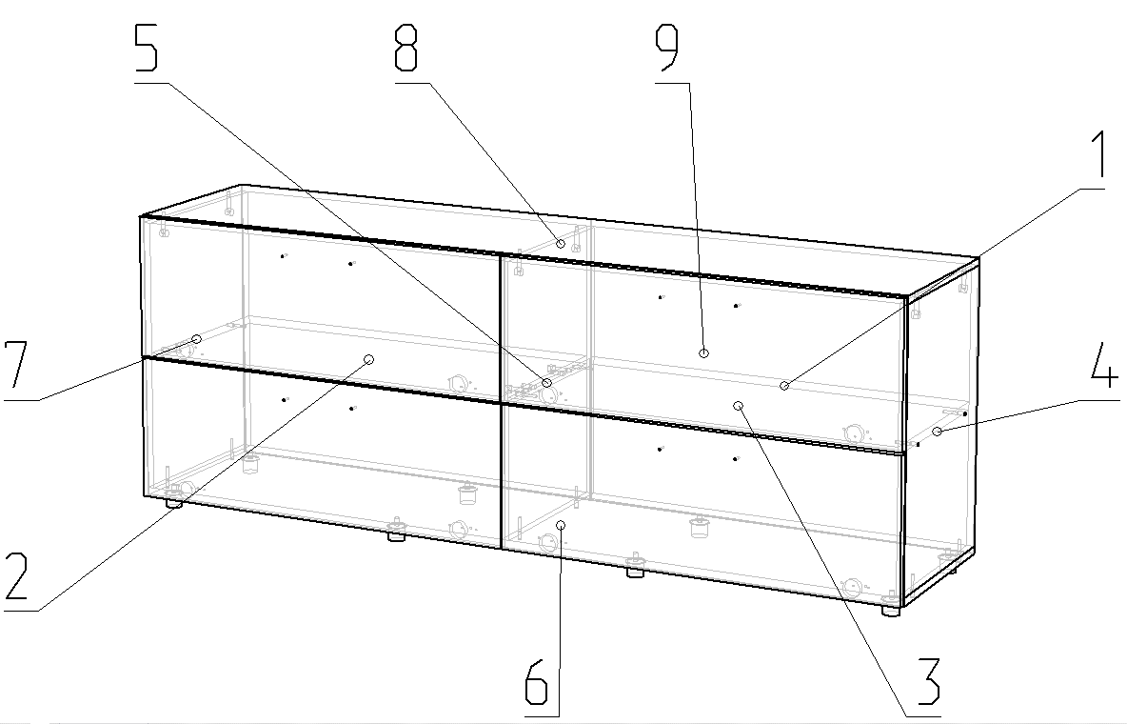

 | Детали |  |  |  |  |  | Фурнитура
 | № | Наименование | Размер |  | Кол-во |  | № | Наименование | Размер |  | Кол-во
 | 6 | Дно | 1700 | 384 | 1 | шт | 1 | Винт | 4 | 22 | 8 | шт
 | 8 | Крышка | 1700 | 384 | 1 | шт | 2 | Газлифт-60N барный |  |  | 8 | шт
 | 1 | Стенка задняя | 1696 | 297 | 2 | шт | 3 | Гвоздь | 2 | 20 | 45 | шт
 | 9 | Дверь | 847 | 296 | 4 | шт | 4 | Евровинт | 7 | 50 | 12 | шт
 | 2 | Полка | 825 | 384 | 1 | шт | 5 | Заглушка D10 |  |  | 8 | шт
 | 3 | Полка | 825 | 384 | 1 | шт | 6 | Заглушка для евровинта | венге |  | 12 | шт
 | 4 | Стойка правая | 568 | 384 | 1 | шт | 7 | Заглушка для минификс | венге |  | 8 | шт
 | 5 | Стойка средняя | 568 | 384 | 1 | шт | 8 | Ключ для евровинта |  |  | 1 | шт
 | 7 | Стойка левая | 568 | 384 | 1 | шт | 9 | Минификс болт |  |  | 8 | шт
 |  |  |  |  |  |  | 10 | Минификс гайка |  |  | 8 | шт
 |  |  |  |  |  |  | 11 | Опора регулируемая |  |  | 8 | шт
 |  |  |  |  |  |  | 12 | Петля накладная | 110 |  | 4 | шт
 |  |  |  |  |  |  | 13 | Петля ПОЛУнакладная |  |  | 4 | шт
 |  |  |  |  |  |  | 14 | Ручка Мокрый асфальт | 160 |  | 4 | шт
 |  |  |  |  |  |  | 15 | Шайба пластиковая D4 |  |  | 8 | шт
 |  |  |  |  |  |  | 16 | Шуруп | 3.5 | 16 | 64 | шт
 |  |  |  |  |  |  | 17 | Шкант |  |  | 2 | шт
 |  |  |  |  |  |  |  | Пакет фурнитуры | 300 | 200 | 1 | шт

